关系图
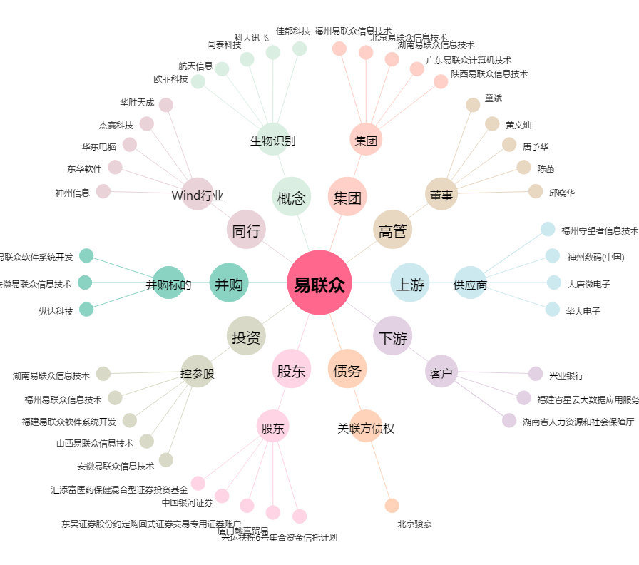
易联众[300096.SZ] - 关系概览图

